Datos
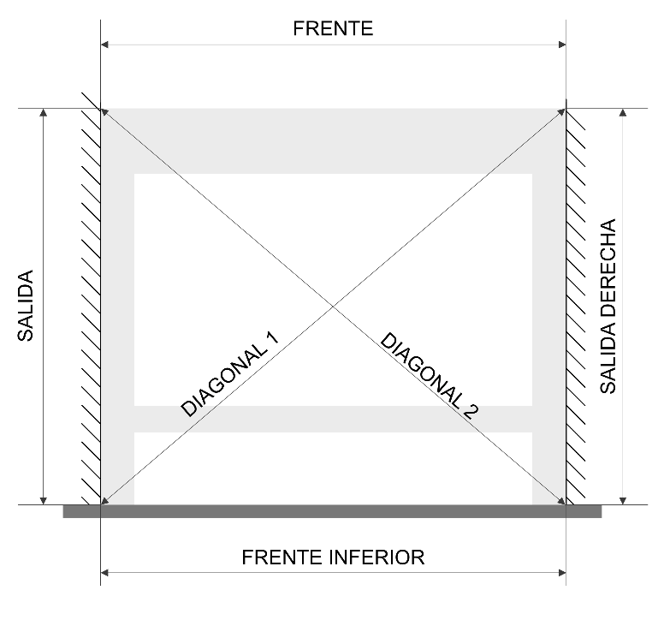
DATOS DEL PEDIDO | Pedido
 | Cliente
 | Técnico
 | Fecha solicitada
 | Revisión
 | Unidades totales

MATERIAL | Tela
 | Cristal
 | Lacado (estructura)

MODELO | Modelo |  | Non existe este modelo
 | Cofre
 | Guía compensadora
 | Mecanismo
 | SWBS
 | Entre paredes

TOLDO 1 | OF |  | TOLDO 2 | OF |  | TOLDO 3 | OF |  | TOLDO 4 | OF
 | Frente superior |  |  | Frente superior |  |  | Frente superior |  |  | Frente superior
 | Frente inferior |  |  | Frente inferior |  |  | Frente inferior |  |  | Frente inferior

 | Saída esquerda |  |  | Saída esquerda |  |  | Saída esquerda |  |  | Saída esquerda
 | Saida dereita |  |  | Saida dereita |  |  | Saida dereita |  |  | Saida dereita

 | Diagonal 1 |  |  | Diagonal 1 |  |  | Diagonal 1 |  |  | Diagonal 1
 | Diagonal 2 |  |  | Diagonal 2 |  |  | Diagonal 2 |  |  | Diagonal 2

Hueco | Dereita |  | Hueco | Dereita |  | Hueco | Dereita |  | Hueco | Dereita
 | Esquerda |  |  | Esquerda |  |  | Esquerda |  |  | Esquerda

 | Erro na medida |  |  | Erro na medida |  |  | Erro na medida |  |  | Erro na medida

 | Frente toldo: | 0.0 |  | Frente toldo: | 0.0 |  | Frente toldo: | 0.0 |  | Frente toldo: | 0.0

